Wstep
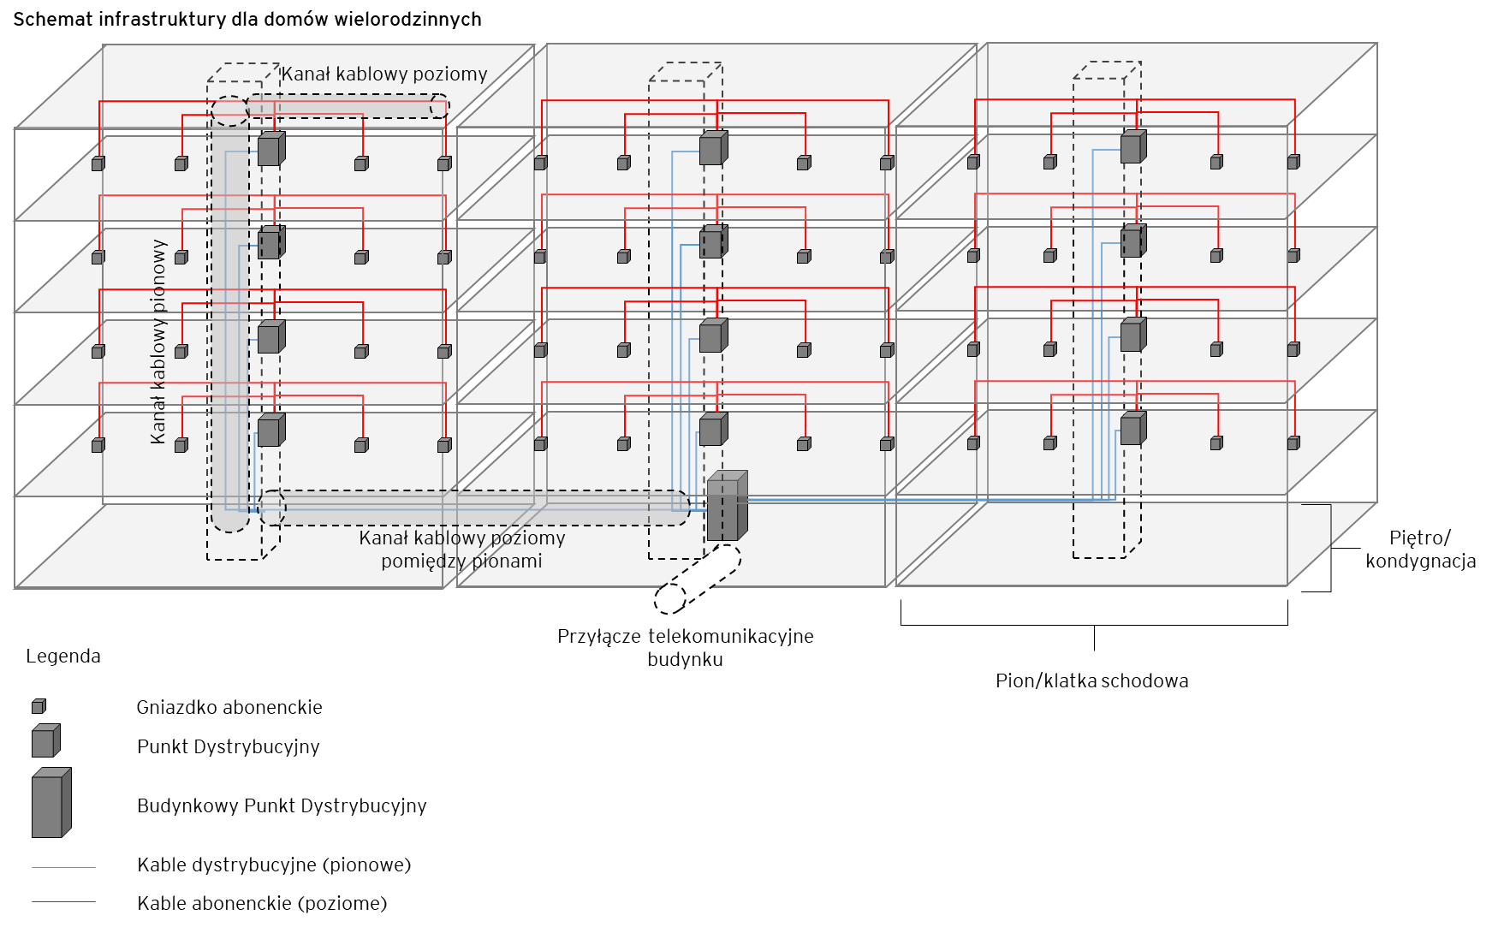
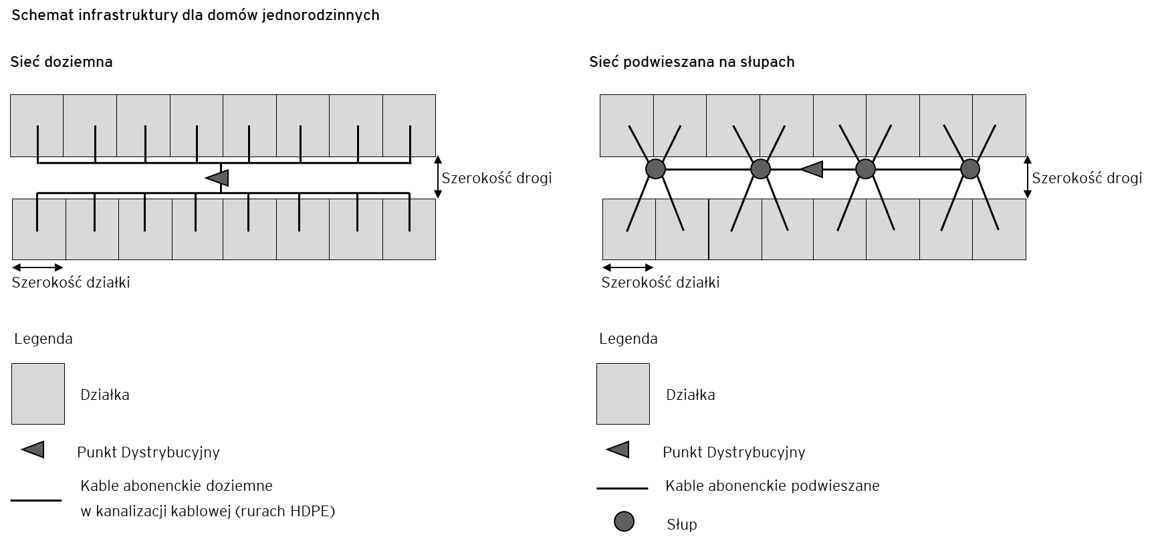
Załącznik nr 5 do Warunków zapewnienia dostępu do infrastruktury telekomunikacyjnej w zakresie Kabli telekomunikacyjnych
 | Dane Przedsiębiorcy Telekomunikacyjnego - dysponenta kabli telekomunikacyjnych w budynku (dalej "PT")

 | Nazwa Przedsiębiorcy Telekomunikacyjnego

 | Dane nieruchomości - dla której wnioskowany jest dostęp do kabli telekomunikacyjnych w budynku

 | Adres nieruchomości

 | Informacje o narzędziu

 | Celem narzędzia jest wyznaczenie stawek za dostęp do kabli telekomunikacyjnych dla danej nieruchomości. W tym celu:
 |  | w zakładce "Dane sieciowe", PT przedstawia szczegółowe parametry nieruchomości oraz infrastruktury telekomunikacyjnej, której jest dysponentem.
 |  | w zakładce "Wycena", PT przedstawia szczegółowe nakłady jednostkowe netto na wykonanie poszczególnych elementów infrastruktury telekomunikacyjnej.
 |  | w zakładce "Koszty", PT przedstawia dane odnośnie rocznych kosztów utrzymania infrastruktury telekomunikacyjnej oraz dane odnośnie amortyzacji oraz kosztu kapitału.
 |  | w zakładce "Wynik", przedstawiony jest wynik - stawki za dostęp do kabli telekomunikacyjnych dla danej nieruchomości.

 | Narzędzie wykorzystuje makra w języku VBA, w związku tym obsługa makr w ustawieniach programu MS Excel musi zostać włączona

 | Narzędzie wykorzystuje następujące typy komórek:
 |  |  | - komórki białe - zawierają dane wejściowe do narzędzia. Komórki te uzupełniane są przez Przedsiębiorcę Telekomunikacyjnego - będącego dysponentem kabli telekomunikacyjnych w budynku.
 |  |  | - komórki szare - zawierają przeliczenia.

 | Jeżeli PT wybudował i wykorzystuje w danym budynku wielorodzinnym sieci kablowe w różnych technologiach, ale są to sieci rozdzielne (wykorzystują oddzielne kanalizacje kablowe) to wyznaczenie stawek dla każdej technologii powinno zostać przeprowadzone oddzielnie.

 | Schematy infrastruktury

